INVOICE
 | COMMERCIAL INVOICE |  |  | SHEET NO; | TY-260704K
1. Shipper/Exporter |  | 8. No. & date of invoice
TAE IL TRADING CO.,LTD
7F 715, DAERYUNG TECHNO TOWN 3 CHA |  | TY-260704K |  |  | 2026-07-04
GASAN-DONG GEUMCHEON-GU,SEOUL,KOREA
Tel : 02-858-0150 |  | 9. No. & date of L/C
Fax : 02-858-0152 |  | T/T BASE
2. For Account & Risk of Messrs.
# 0801381131 TAE IL VN COMPANY LIMITED
#PHU TAI II HAMLET, AN THANH COMMUNE |  | 10. L/ C issuing bank
HAI PHONG CITY, VIET NAM
TEL+84.02203.950.668 / 0975650029
#phamthithuhoahpu@gmail.com (THU HOA)
3. Notify party

SAME AS CONSIGNEE |  | * FREIGHT PREPAID

 |  | * CONSIGNED TO :
4. Port of loading | 5. Final destination | # 0801381131 TAE IL VN COMPANY LIMITED
 |  | #PHU TAI II HAMLET, AN THANH COMMUNE
INCHEON, KOREA | HAIPHONG, VIETNAM | HAI PHONG CITY, VIET NAM
 |  | TEL+84.02203.950.668 / 0975650029
6. CARRIER | 7. Sailing on or about
DONGJIN CONTINENTAL / 0217W | 2026-07-04 | * WE CERTIFY THAT THERE IS NO WOOD
 |  | PACKING MATERIAL IN THIS
 |  | SHIPMENT
12. Marks and Numbers of PKGS | 13. Description of goods | 14. Quantity/unit |  | 15.Unit-Price | 16. Amount
T.Y

 |  |  |  | CIF HAIPHONG

 | COUNTRY OF ORIGIN : KOREA

STYLE NO | DESCRIPTION | QTY/YDS |  | U/PRICE(USD) | AMOUNT(USD) |  | 원화단가 | 환율 | 1522.44
BF6X27C51 | 53" FOR THE FACE WOOL 98%, POLYURETHANE 2%(HS CODE: 6202.20.1000) | 3,950.44 | MTS | 1.5000 | $5,925.66 | 겉감(국내분) |  | 0 | 0
 | 44" LINING POLYESTER 100% | 1,409.00 | MTS | 1.0400 | $1,465.36 | 비침방지(ASH:753M 국내분,140M 중국분,BR:446M 국내분, BR:70M 중국분 ) | 1600 | 1.0509445364
 | 44" T/C LINING POLYESTER 100% | 397.00 | MTS | 0.8800 | $349.36 | T/C(BK:220M, BR:132M 국내분, 45M 중국분, NA:77M 중국분) | 1350 | 0.88673445259
 | E BAND 38MM | 21.00 | ROLL | 0.3900 | $8.19 | 라이크라밴드(BK:19R 국내분, 2R 중국분, BR:4R 중국분) | 600 | 0.39410420115
 | ZIPPER 9" | 1,835.00 | EA | 0.1500 | $275.25 | 에프론지퍼(BK:1020EA 국내분, 355EA 중국분,BR:610EA 국내분,205EA 중국분) |  | 0
 | ZIPPER 10" | 1,735.00 | EA | 0.2490 | $432.02 | 혼솔지퍼(ASH:1090EA 국내분, 205EA 중국분, BR:645EA 국내분, 103EA 중국분) | 380 | 0.2495993274
BF6X21C52 | 52" FOR THE FACE POLYESTER 62%, RAYON 34%, POLYURETHANE 4%(HS CODE:6204.63.0000) | 2,226.35 | MTS | 1.5000 | $3,339.52 | 겉감(국내분) | 1400 | 0.91957646935
 | 44" T/C LINING POLYESTER 100% | 600.00 | MTS | 0.8800 | $528.00 | T/C(IV:85M, BK:210M,ASH:252M 국내분,53M 중국분) |  | 0
 | ZIPPER 9" | 2,645.00 | EA | 0.1500 | $396.75 | 에프론지퍼(BK:2240EA 국내분,255EA 중국분,IV:405EA 국내분) | 240 | 0.15764168046
BF6X21C63 | 58" FOR THE FACE COTTON 100%(HS CODE:6204.32.0000) | 617.91 | MTS | 1.5000 | $926.87 | 겉감(국내분) |  | 0
 | 44" LINING POLYESTER 100% | 440.00 | MTS | 1.0400 | $457.60 | 비침방지(ASH:440M) |  | 0
 | 44" T/C LINING POLYESTER 100% | 110.00 | MTS | 0.8860 | $97.46 | T/C(ASH:91M 국내분,19M 중국분) | 1350 | 0.88673445259
 | ZIPPER 9" | 613.00 | EA | 0.1500 | $91.95 | 에프론지퍼(BK:510EA 국내분, 103EA 중국분) |  | 0
BF6X21C62 | 58 " FOR THE FACE COTTON 100%(HS CODE:6204.32.0000) | 497.50 | MTS | 1.5000 | $746.25 | 겉감(국내분) |  | 0
 | 44"LINING POLYESTER 100% | 604.00 | MTS | 1.0400 | $628.16 | 비침방지(BR-국내분:302M, 중국분:302M) |  | 0
 | 44" T/C LINING POLYESTER 100% | 105.00 | MTS | 0.8800 | $92.40 | T/C(BR:76M 국내분,29M 중국분) |  | 0
 | ZIPPER 9" | 558.00 | EA | 0.1500 | $83.70 | 에프론지퍼(BR:405EA 국내분, 153EA 중국분) |  | 0
BF6964C23 | 44" FOR THE FACE COTTON 100%(HS CODE:6204.32.0000) | 900.00 | MTS | 1.5000 | $1,350.00 | 겉감(국내분) |  | 0
BF6964C20 | 45" FOR THE FACE WOOL 100%(HS CODE: 6204.51.0000) | 2,660.00 | MTS | 1.5000 | $3,990.00 | 겉감(국내분) |  | 0
BF6964C20 | 45" FOR THE FACE WOOL 100%(HS CODE: 6204.51.0000) | 1,091.00 | MTS | 6.4370 | $7,022.77 | 제니스(RE:615.25M 중국분, GE:475.75M 중국분) | 9800 | 6.4370352855
BF6964C23 | 45" FOR THE FACE WOOL 100%(HS CODE: 6204.51.0000) | 992.00 | MTS | 6.4370 | $6,385.50 | 제니스(ASH:450M 중국분, NA:542M 중국분) | 9800 | 6.4370352855
BF6X21C62 | 58 " FOR THE FACE COTTON 100%(HS CODE:6204.32.0000) | 305.50 | MTS | 16.0900 | $4,915.50 | 봅텍스(BR:175.75M 중국분, PH:129.75 중국분) | 24500 | 16.092588214
BF6X27C51 | 53" FOR THE FACE WOOL 98%, POLYURETHANE 2%(HS CODE: 6202.20.1000) | 348.00 | MTS | 12.8000 | $4,454.40 | 아즈텍(ASH:348 중국분) | 19500 | 12.808386537
LB6YJPM192D | 58" COMBINATION POLYESTER 100% | 55.00 | YD | 0.0700 | $3.85 |  |  | 0
 | 44" COMBINATION POLYESTER 100% | 37.00 | YD | 0.1500 | $5.55 |  |  | 0
 | THREAD 2500M | 2.00 | CORN | 0.3000 | $0.60 | 카라매칭 코아사(CC:1C,CA:1C) |  | 0
 | METAL ZIPPER | 299.00 | EA | 0.0200 | $5.98 | 금속지퍼(CA: 147, CC: 152) |  | 0
 | MAIN LABEL | 299.00 | EA | 0.0100 | $2.99 |  |  | 0
 | CARE LABEL | 299.00 | EA | 0.0050 | $1.50 |  |  | 0
 | IMAGE TAG | 299.00 | EA | 0.0150 | $4.48 |  |  | 0
 | TAG LOOP | 299.00 | EA | 0.00003 | $0.01 |  |  | 0
VB6YJKM104Z | MAIN LABEL | 478.00 | EA | 0.0100 | $4.78 |  |  | 0
 | CARE LABEL | 478.00 | EA | 0.0050 | $2.39 |  |  | 0
 | IMAGE TAG | 478.00 | EA | 0.0150 | $7.17 |  |  | 0
 | TAG LOOP | 478.00 | EA | 0.0000 | $0.01 |  |  | 0
 | IMAGE TAG 2 | 478.00 | EA | 0.0150 | $7.17 | BLACK COLOR |  | 0
LB6YSLM192Z | MAIN LABEL | 190.00 | EA | 0.0100 | $1.90 |  |  | 0
 | CARE LABEL | 190.00 | EA | 0.0050 | $0.95 |  |  | 0
 | IMAGE TAG | 190.00 | EA | 0.0150 | $2.85 |  |  | 0
 | TAG LOOP | 190.00 | EA | 0.0000 | $0.01 |  |  | 0
LB6YJKM191Z | MAIN LABEL | 110.00 | EA | 0.0100 | $1.10 |  |  | 0
 | CARE LABEL | 110.00 | EA | 0.0050 | $0.55 |  |  | 0
 | IMAGE TAG | 110.00 | EA | 0.0150 | $1.65 |  |  | 0
 | TAG LOOP | 110.00 | EA | 0.0000 | $0.00 |  |  | 0
MB6YSLM115Z | 58" COMBINATION POLYESTER 100% | 100.00 | YD | 0.0700 | $7.00 | DE:50Y, BR:50Y |  | 0
 | MAIN LABEL | 1,966.00 | EA | 0.0100 | $19.66 |  |  | 0
 | CARE LABEL | 3,932.00 | EA | 0.0050 | $19.66 | 캐어라벨 수정되었는지/ 수정되었다면 폴리백과 같은 박스 T.I-177것을 사용할 것 |  | 0
 | IMAGE TAG | 1,966.00 | EA | 0.0150 | $29.49 |  |  | 0
 | TAG LOOP | 1,966.00 | EA | 0.0000 | $0.06 |  |  | 0
VB6YJKM191Z | MAIN LABEL | 102.00 | EA | 0.0100 | $1.02 |  |  | 0
 | CARE LABEL | 102.00 | EA | 0.0050 | $0.51 |  |  | 0
 | IMAGE TAG | 102.00 | EA | 0.0150 | $1.53 |  |  | 0
 | TAG LOOP | 102.00 | EA | 0.0000 | $0.00 |  |  | 0
LB6YSKM191Z | MAIN LABEL | 224.00 | EA | 0.0100 | $2.24 |  |  | 0
 | CARE LABEL | 224.00 | EA | 0.0050 | $1.12 |  |  | 0
 | IMAGE TAG | 224.00 | EA | 0.0150 | $3.36 |  |  | 0
 | TAG LOOP | 224.00 | EA | 0.0000 | $0.01 |  |  | 0
MB6YSLM114Z | 58" COMBINATION POLYESTER 100% | 24.00 | YD | 0.1700 | $4.08 | DE:24Y |  | 0
 | MAIN LABEL | 1,379.00 | EA | 0.0100 | $13.79 |  |  | 0
 | CARE LABEL | 1,379.00 | EA | 0.0050 | $6.90 |  |  | 0
 | IMAGE TAG | 1,379.00 | EA | 0.0150 | $20.69 |  |  | 0
 | TAG LOOP | 1,379.00 | EA | 0.0000 | $0.04 |  |  | 0
 | POLY BAG | 1,300.00 | EA | 0.0010 | $1.30 |  |  | 0
MB6YSLM113Z | MAIN LABEL | 2,288.00 | EA | 0.0100 | $22.88 |  |  | 0
 | CARE LABEL | 2,288.00 | EA | 0.0050 | $11.44 |  |  | 0
 | IMAGE TAG | 2,288.00 | EA | 0.0150 | $34.32 |  |  | 0
 | TAG LOOP | 2,288.00 | EA | 0.0000 | $0.07 |  |  | 0
MB6YJKM112Z | MAIN LABEL | 584.00 | EA | 0.0100 | $5.84 |  |  | 0
 | CARE LABEL | 584.00 | EA | 0.0050 | $2.92 |  |  | 0
 | IMAGE TAG | 584.00 | EA | 0.0150 | $8.76 |  |  | 0
 | TAG LOOP | 584.00 | EA | 0.0000 | $0.02 |  |  | 0
 | PAD 4MM | 584.00 | SET | 0.1000 | $58.40
MB6YJKM182Z | PAD 4MM | 575.00 | SET | 0.1000 | $57.50
356X11WC1 | 60" LINING POLYESTER 100% | 1,475.00 | MTS | 0.9100 | $1,342.25 | 트윌(BK:900M,ASH:575M) |  | 0
 | PAD 4MM | 1,230.00 | SET | 0.6500 | $799.50 | (BK:1230SET) | 1000 | 0.65684033525
KM269OPT006M | 58" FOR THE FACE | 967.00 | YD |  | $0.00 | T/C(BE:109M, BUR:53M, BK:142M) | 1500 | 0.98526050288
 | 44" T/C LINING POLYESTER 100% | 304.00 | MTS | 0.9800 | $297.92 |  |  | 0
LB6YJPM112D | BUTTON LOOP | 2,240.00 | EA | 0.0001 | $0.22 |  |  | 0
 |  |  |  |  | $0.00 |  |  | 0
 |  |  |  |  | $0.00 |  |  | 0
 |  |  |  |  | $0.00 |  |  | 0
 |  |  |  |  | $0.00 |  |  | 0
TOTAL |  |  |  |  | US$46,792.64

 | TOTAL NET WEIGHT: | 5,227.96 | KGS
 | TOTAL GROSS WEIGHT: | 5,332.53 | KGS
 | TOTAL MEASUREMENT: | 16.00 | CBM

 |  | 17. Signed by

 |  | SIGNATURE;

Packing List
 | PACKING LIST |  |  |  | SHEET NO; | TY-260704K
1. Shipper/Exporter |  | 8. No. & date of invoice
TAE IL TRADING CO.,LTD
7F 715, DAERYUNG TECHNO TOWN 3 CHA |  | TY-260704K |  |  |  | 2026-07-04
GASAN-DONG GEUMCHEON-GU,SEOUL,KOREA
Tel : 02-858-0150 |  | 9.Remarks
Fax : 02-858-0152
2. For Account & Risk of Messrs.
# 0801381131 TAE IL VN COMPANY LIMITED
#PHU TAI II HAMLET, AN THANH COMMUNE
HAI PHONG CITY, VIET NAM
TEL+84.02203.950.668 / 0975650029
#phamthithuhoahpu@gmail.com (THU HOA)
3. Notify party |  | * TOTAL N.NET WEIGHT |  |  |  | KGS
 |  | * TOTAL NET WEIGHT |  |  | 5,227.96 | KGS
SAME AS CONSIGNEE |  | * TOTAL GROSS WEIGHT |  |  | 5,332.53 | KGS
 |  | * TOTAL MEASUREMENT |  |  | 16.00 | CBM

4. Port of loading | 5. Final destination

INCHEON, KOREA | HAIPHONG, VIETNAM

6. CARRIER | 7. Sailing on or about
DONGJIN CONTINENTAL / 0217W | 2026-07-04

12. Marks and Numbers of PKGS | 13. Description of goods | 14. Quantity/unit |  |  | 15.Unit-Price | 16. Amount
T.Y

 |  |  |  |  | CIF HAIPHONG

 |  |  |  |  |  |  |  |  |  |  |  | 0.064150943396
STYLE NO | DESCRIPTION | Q'TY/YDS |  | N.W(KG) | G.W(KG) | No. & Kind Of Packages |  |  | 단위무게 | 포장번호
BF6X27C51 | 53" FOR THE FACE WOOL 98%, POLYURETHANE 2%(HS CODE: 6202.20.1000) | 3,950.44 | MTS | 1446.00 | 1474.92 | 52 | BALE | 빈폴 |  |  |  |  | 빈폴 | 225
0 | 44" LINING POLYESTER 100% | 1,409.00 | MTS | 95.81 | 97.73 | 5 | BALE | 자이언트 |  | JT-1,JT-2,JT-3,JT-4,JT-5 |  |  | 자이언트 | 33
0 | 44" T/C LINING POLYESTER 100% | 397.00 | MTS | 40.89 | 41.71 | 3 | BALE | 자이언트 |  | JT-11,JT-13,JT-14 |  |  | 다남 | 1
0 | E BAND 38MM | 21.00 | ROLL | 0.63 | 0.64 | 2 | BOX | 자이언트 |  | JT-27,JT-32 |  |  | 사무실 | 50
0 | ZIPPER 9" | 1,835.00 | EA | 11.01 | 11.23 |  |  | 자이언트 |  |  |  |  |  | 0
0 | ZIPPER 10" | 1,735.00 | EA | 8.68 | 8.85 | 1 | BOX | 자이언트 |  | JT-31 |  |  |  | 0
BF6X21C52 | 52" FOR THE FACE POLYESTER 62%, RAYON 34%, POLYURETHANE 4%(HS CODE:6204.63.0000) | 2,226.35 | MTS | 1757.90 | 1793.06 | 82 | BALE | 빈폴 |  |  |  |  |  | 0
0 | 44" T/C LINING POLYESTER 100% | 600.00 | MTS | 61.80 | 63.04 | 3 | BALE | 자이언트 |  | JT-10,JT-12,JT-15 |  |  |  | 0
0 | ZIPPER 9" | 2,645.00 | EA | 15.87 | 16.19 | 1 | BOX | 자이언트 |  | JT-30 |  |  |  | 0
BF6X21C63 | 58" FOR THE FACE COTTON 100%(HS CODE:6204.32.0000) | 617.91 | MTS | 206.60 | 210.73 | 15 | BALE | 빈폴 |  |  |  |  |  | 0
0 | 44" LINING POLYESTER 100% | 440.00 | MTS | 29.92 | 30.52 | 1 | BALE | 자이언트 | 68 | JT-8
0 | 44" T/C LINING POLYESTER 100% | 110.00 | MTS | 11.33 | 11.56 | 1 | BALE | 자이언트 | 103 | JT-33
0 | ZIPPER 9" | 613.00 | EA | 3.68 | 3.75 |  |  | 자이언트 | 6
BF6X21C62 | 58 " FOR THE FACE COTTON 100%(HS CODE:6204.32.0000) | 497.50 | MTS | 159.40 | 162.59 | 11 | BALE | 빈폴
0 | 44"LINING POLYESTER 100% | 604.00 | MTS | 41.07 | 41.89 | 3 | BALE | 자이언트 | 68 | JT-6,JT-7,JT-9
0 | 44" T/C LINING POLYESTER 100% | 105.00 | MTS | 10.82 | 11.04 |  |  | 자이언트 | 103
0 | ZIPPER 9" | 558.00 | EA | 3.35 | 3.42 |  |  | 자이언트 | 6
BF6964C23 | 44" FOR THE FACE COTTON 100%(HS CODE:6204.32.0000) | 900.00 | MTS | 303.20 | 309.26 | 40 | BALE | 빈폴
BF6964C20 | 45" FOR THE FACE WOOL 100%(HS CODE: 6204.51.0000) | 2,660.00 | MTS | 459.90 | 469.10 | 25 | BALE | 빈폴
BF6964C20 | 45" FOR THE FACE WOOL 100%(HS CODE: 6204.51.0000) | 1,091.00 | MTS | 151.15 | 154.17 | 13 | BALE | 사무실
BF6964C23 | 45" FOR THE FACE WOOL 100%(HS CODE: 6204.51.0000) | 992.00 | MTS | 142.85 | 145.71 | 22 | BALE | 사무실
BF6X21C62 | 58 " FOR THE FACE COTTON 100%(HS CODE:6204.32.0000) | 305.50 | MTS | 93.40 | 95.27 | 7 | BALE | 사무실
BF6X27C51 | 53" FOR THE FACE WOOL 98%, POLYURETHANE 2%(HS CODE: 6202.20.1000) | 348.00 | MTS | 105.70 | 107.81 | 5 | BALE | 사무실 |  | 216 | 100 | 0
LB6YJPM192D | 58" COMBINATION POLYESTER 100% | 55.00 | YD |  |  |  |  |  |  |  | 24
0 | 44" COMBINATION POLYESTER 100% | 37.00 | YD |  |  |  |  |  |  |  | 92
0 | THREAD 2500M | 2.00 | CORN | 10.00 | 10.20 | 1 | BOX | 다남
0 | METAL ZIPPER | 299.00 | EA
0 | MAIN LABEL | 299.00 | EA | 12.00 | 12.24 | 1 | BOX | 사무실
0 | CARE LABEL | 299.00 | EA
0 | IMAGE TAG | 299.00 | EA
0 | TAG LOOP | 299.00 | EA
VB6YJKM104Z | MAIN LABEL | 478.00 | EA
0 | CARE LABEL | 478.00 | EA
0 | IMAGE TAG | 478.00 | EA
0 | TAG LOOP | 478.00 | EA
0 | IMAGE TAG 2 | 478.00 | EA
LB6YSLM192Z | MAIN LABEL | 190.00 | EA
0 | CARE LABEL | 190.00 | EA |  |  |  |  |  |  |  |  | 빈폴
0 | IMAGE TAG | 190.00 | EA
0 | TAG LOOP | 190.00 | EA
LB6YJKM191Z | MAIN LABEL | 110.00 | EA | 11.50 | 11.73 | 1 | BOX | 사무실
0 | CARE LABEL | 110.00 | EA
0 | IMAGE TAG | 110.00 | EA
0 | TAG LOOP | 110.00 | EA
MB6YSLM115Z | 58" COMBINATION POLYESTER 100% | 100.00 | YD
0 | MAIN LABEL | 1,966.00 | EA
0 | CARE LABEL | 3,932.00 | EA | 8.50 | 8.67 | 1 | BOX | 사무실
0 | IMAGE TAG | 1,966.00 | EA
0 | TAG LOOP | 1,966.00 | EA
VB6YJKM191Z | MAIN LABEL | 102.00 | EA
0 | CARE LABEL | 102.00 | EA
0 | IMAGE TAG | 102.00 | EA
0 | TAG LOOP | 102.00 | EA
LB6YSKM191Z | MAIN LABEL | 224.00 | EA
0 | CARE LABEL | 224.00 | EA
0 | IMAGE TAG | 224.00 | EA
0 | TAG LOOP | 224.00 | EA
MB6YSLM114Z | 58" COMBINATION POLYESTER 100% | 24.00 | YD
0 | MAIN LABEL | 1,379.00 | EA
0 | CARE LABEL | 1,379.00 | EA
0 | IMAGE TAG | 1,379.00 | EA
0 | TAG LOOP | 1,379.00 | EA
0 | POLY BAG | 1,300.00 | EA | 25.00 | 25.50 | 1 | BALE
MB6YSLM113Z | MAIN LABEL | 2,288.00 | EA
0 | CARE LABEL | 2,288.00 | EA
0 | IMAGE TAG | 2,288.00 | EA
0 | TAG LOOP | 2,288.00 | EA
MB6YJKM112Z | MAIN LABEL | 584.00 | EA
0 | CARE LABEL | 584.00 | EA
0 | IMAGE TAG | 584.00 | EA
0 | TAG LOOP | 584.00 | EA
0 | PAD 4MM | 584.00 | SET
MB6YJKM182Z | PAD 4MM | 575.00 | SET
356X11WC1 | 60" LINING POLYESTER 100% | 1,475.00 | MTS |  |  | 8 | BALE | 자이언트 |  | JT-16,JT-17,JT-18,JT-19,JT-20,JT-21,JT-22,JT-23
0 | PAD 4MM | 1,230.00 | SET |  |  | 3 | BALE | 자이언트 |  | JT-24,JT-25,JT-26
KM269OPT006M | 58" FOR THE FACE | 967.00 | YD |  |  | 31 | BALE
0 | 44" T/C LINING POLYESTER 100% | 304.00 | MTS |  |  | 2 | BALE | 자이언트 |  | JT-28,JT-29
LB6YJPM112D | BUTTON LOOP | 2,240.00 | EA
0 | 0 | 0.00 | 0.00
0 | 0 | 0.00 | 0.00
0 | 0 | 0.00 | 0.00
0 | 0 | 0.00 | 0.00
TOTAL |  |  |  | 5227.96 | 5332.53 | 341 PACKAGE

 | TOTAL NET WEIGHT: |  | 5,227.96 | KGS
 | TOTAL GROSS WEIGHT: |  | 5,332.53 | KGS
 | TOTAL MEASUREMENT: |  | 16.000 | CBM

 |  |  | 17. Signed by

 |  |  | SIGNATURE;

SS_PAD
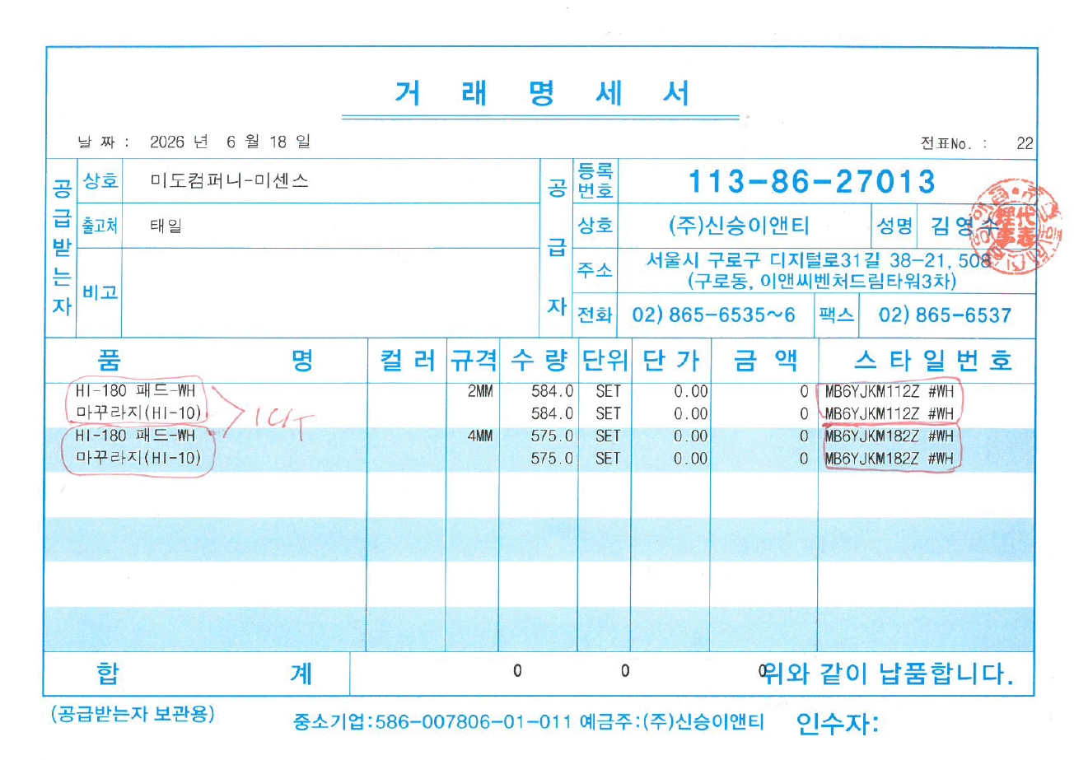

봅_중국분1
 | 마대 PACKING LIST (260609-1041,상차-1) |  |  |  |  |  |  |  |  |  |  |  | 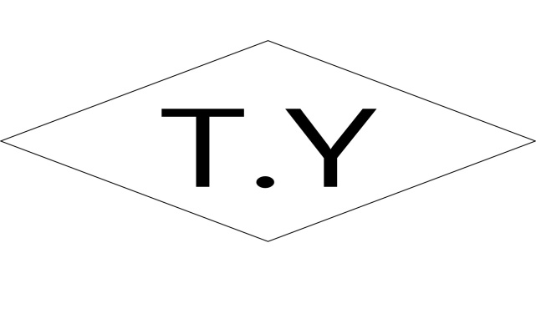

SHIPPER |  |  | 봅텍스타일 |  |  | ORDER Q'TY |  | 188.00 Mts

ORDER NO STYLE NO |  |  | BF6X21C62 BTM2606-111 |  |  | S/Q'TY |  | 175.75 Mts

ITEM |  |  | WWA054KN 카도르 |  |  | WIDTH |  | 143.00/145.00 Cm

BUYER |  |  | 삼성물산(빈폴레이디스 |  |  | BOX SIZE |  | 마대-1800*450

ATTN |  |  | 태일무역 기성간실장님 |  |  | S/DATE |  | 2026-07-15

REMARK |  |  | 금천구 가산디지털2로 대륭테크노타운 3차 715호 010-7772-6918 / 안산퀵 |  |  |  |  |  |  |  |  |  |  |  |  |  |  | Page : 1 / 1

 |  | Color Name |  | Roll | Gross |  | Net |  | Loss |  | Weight

 |  | 1 )BROWN_K00859 |  | 4 | 178.00 |  | 175.75 |  | 2.25 |  | 53.10

 |  | T O T A L --> |  | 4 | 178.00 |  | 175.75 |  | 2.25 |  | 53.10

B/No |  | Color Name |  | Roll | Gross |  | Net |  | Loss |  | Weight | R/No |  | Lot | Gross | Net | Loss | Grade | Weight

BOB-1 |  | 1 )BROWN_K00859 |  | 1 | 55.00 |  | 53.25 |  | 1.75 |  | 16.70 | 4 |  | 1 | 55.00 | 53.25 | 1.75 | A | 16.70

 |  | Box Total --> |  | 1 | 55.00 |  | 53.25 |  | 1.75 |  | 16.70

2 |  | 1 )BROWN_K00859 |  | 1 | 50.00 |  | 50.00 |  |  |  | 15.35 | 3 |  | 1 | 50.00 | 50.00 |  | A | 15.35

 |  | Box Total --> |  | 1 | 50.00 |  | 50.00 |  |  |  | 15.35

3 |  | 1 )BROWN_K00859 |  | 2 | 73.00 |  | 72.50 |  | 0.50 |  | 21.05 | 1 |  | 1 | 22.00 | 22.00 |  | A | 7.70

 |  |  |  |  |  |  |  |  |  |  |  | 2 |  | 1 | 51.00 | 50.50 | 0.50 | A | 13.35

 |  | Box Total --> |  | 2 | 73.00 |  | 72.50 |  | 0.50 |  | 21.05

 |  | Box Count ==> |  | 3

(주)유일전산 ☎ (02) 761-0758 섬유업체 S/W 개발전문업체 |  |  |  |  |  |  |  |  |  | 출력자 : 장영옥과장 2026-07-14 오전 9:23:26

